barcode
TSMC chemical lorry barcode 三合一單
 | 【地磅用】 | tsmc lorry material barcode
 | 料號 | 4L12C53161 | *4L12C53161* | 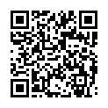 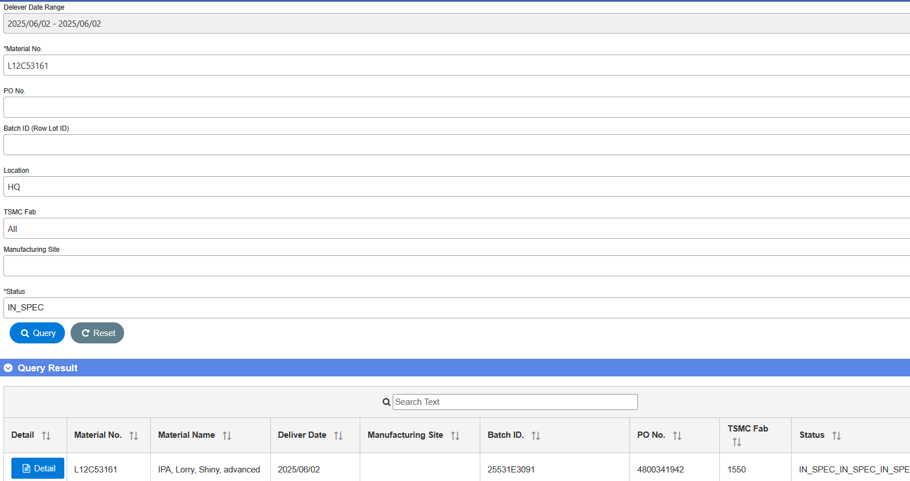
 |  |  | 4L12C53161
 | 槽號 | 5E309 | *5E309*
 |  |  | 5E309
 | 批號 | 625531E3091 | *625531E3091*
 |  |  | 625531E3091
 | 供應商 | 375970680 | *375970680*
 |  |  | 375970680
 | 送達地點 | E1550156A | *E1550156A*
 |  |  | E1550156A | CoA 是否符合出貨規格 (SPEC) : ____ (Y/N) Chemical lorry/Gas trailer CoA上傳資訊裡的BatchID 是否與 出貨單相符: _____(Y/N) 填表人 (supplier) :____________ ; 確認者 (supplier) : ____________
 | 【TGCM用】
 | 批號 | 25531E3091 |  |  | B90-INV-01-01

 |  |  |  | ||

 | QR code |  | ||4L12C53161||5E309||625531E3091||375970680||E1550156A
 |  |  | https://qr.calm9.com/tw/

